المؤشرات الكلية

سوق العراق للاوراق المالية
جلسة الاربعاء 2026/1/14 |  |  |  | تقرير أسعار الأسهم المتداولة لسوق العراق للأوراق المالية
الجلسة (8)
الاسهم المتداولة المدرجة و OTC |  |  | 345,601,923 |  |  | قيمة الأسهم المتداولة المدرجة و OTC |  | 490,410,437 |  |  | صفقات الشركات المدرجة وOTC | 650
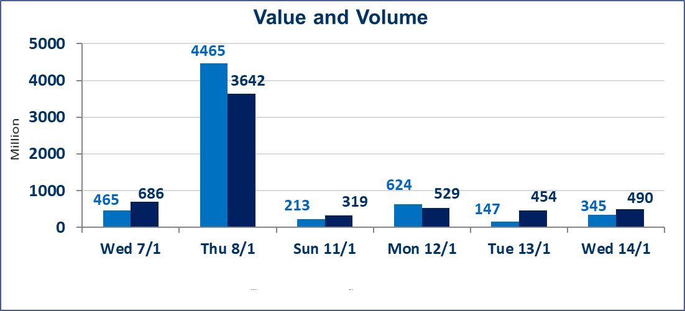
المؤشر60 ISX اليوم | 971.27 |  | نقطة |  |  | المؤشر15 ISX اليوم | 1203.76 | نقطة
المؤشر 60 ISX السابق | 978.01 |  | نقطة |  |  | المؤشر 15 ISX السابق | 1208.48 | نقطة
نسبة التغير | -0.69 |  | % |  |  | نسبة التغير | -0.39 | %
عدد النقاط | -6.74 |  | نقطة |  |  | عدد النقاط | -4.72 | نقطة

الشركات المدرجة | 104 | OTC | 14 | 118 |  | الشركات غير المتداولة المدرجة | 43 | OTC | 13 | 56
الشركات المتداولة | 45 | OTC | 1 | 46 |  | الشركات المرتفعة |  |  | 11
شركات الهيئة العامة |  |  |  | 6 |  | الشركات المنخفضة |  |  | 16
الموقوفة بقرار من هيأة الأوراق المالية |  |  |  | 10
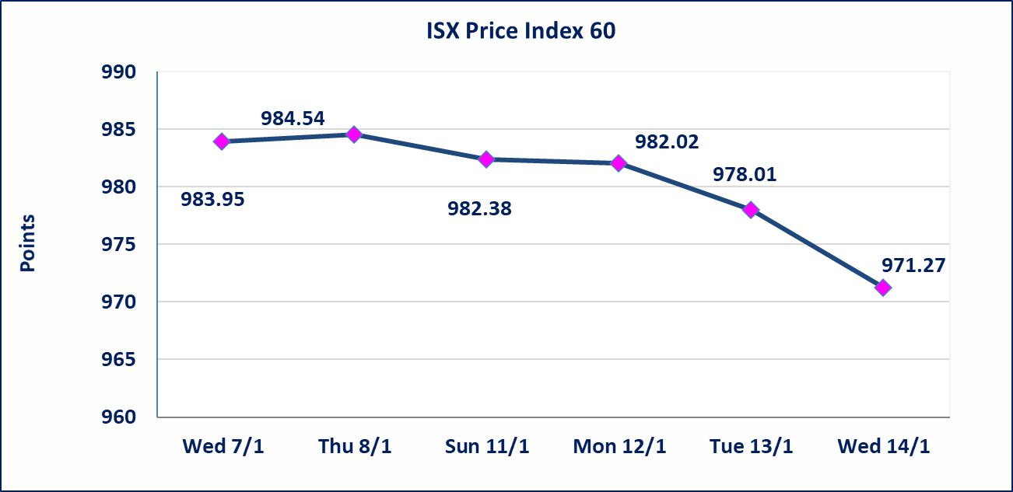
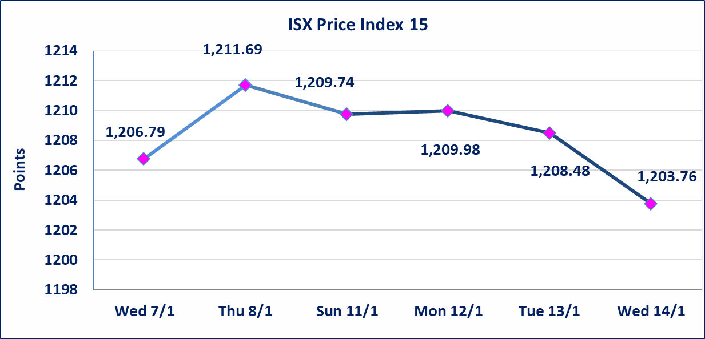

فنددق فلسطين (HPAL) | أرسل سوق العراق للاوراق المالية كتاب إلى شركة فندق فلسطين للافصاح عن اهم الاحداث الجوهرية التي أدت إلى انخفاض سعر السهم لجلستين بكامل حدود نسبة التغير لجسلتي 1/13 و 2026/1/14.
* | لن تنظم جلسة التداول ليوم الخميس الموافق 2026/1/15 بناءآ على قرار الامانة العامة لمجلس الوزراء اعتبارها عطلة رسمية
سندات انجاز - الاصدارية الثانية فئة(500,مليون) | ايقاف التداول على سندات انجاز الاصدارية الثانية دينار إعتباراً من جلسة الاربعاء 2026/1/14 لقرب استحقاق الفائدة نصف سنوية 2026/1/20.
الحد الأعلى والادنى للتغير في السعر | نسبة التغير في المنصة النظامية (15%)، نسبة التغير في المنصة الثانية (20%)، نسبة التغير في المنصة الثالثة (5%) إرتفاعاً وإنخفاضاً من سعر الاغلاق السابق.
Web site : www.isx-iq.net E-mail : info-isx@isx-iq.net |  |  |  |  | 07834000034 - 07711211522 : ص . ب :3607 العلوية الهاتف |  |  |  |  |  | بغداد /الكرادة/ قرب المسرح الوطني /مجاور مصرف الخليج التجاري

نسبة التغير
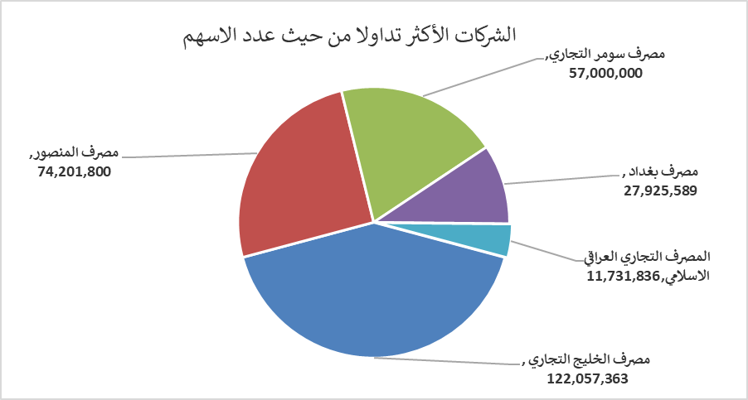
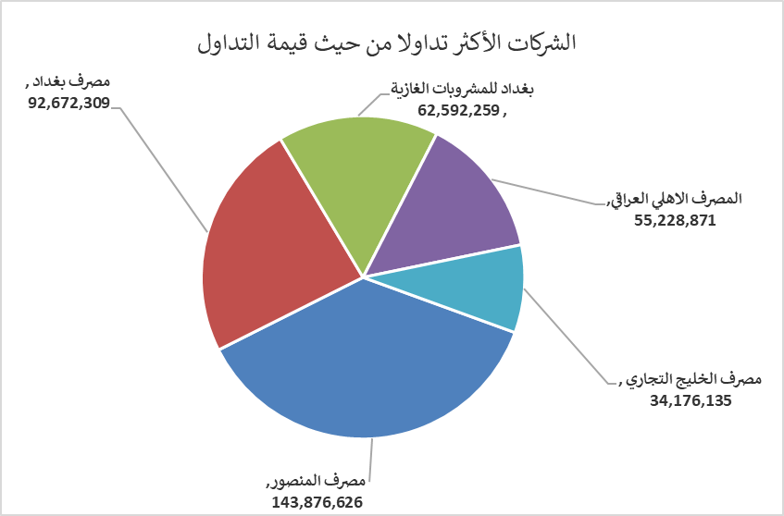
الشركات الأكثر ارتفاعاً وانخفاضاً

نسبة التغير لاسعار الاغلاق الاكثر ارتفاعاً |  |  |  | نسبة التغير لاسعار الاغلاق الاكثر انخفاضاً
اسم الشركة | اغلاق | التغير(%) | الاسهم المتداولة | اسم الشركة | اغلاق | التغير (%) | الاسهم المتداولة
مصرف عبر العراق للاستثمار | 0.270 | 12.50 | 30,000 | بغداد العراق للنقل العام | 23.000 | -8.91 | 127,599
مدينة العاب الكرخ السياحية | 4.300 | 7.50 | 10,000 | فندق فلسطين | 23.890 | -4.97 | 1,194,057
الخازر لانتاج المواد الانشائية | 1.400 | 6.06 | 419,249 | مصرف الخليج التجاري | 0.280 | -3.45 | 122,057,363
المواد الانشائية الحديثة | 1.150 | 4.55 | 120,000 | بابل للانتاج الحيواني والنباتي | 9.200 | -3.16 | 464,691
مصرف الاستثمار | 0.240 | 4.35 | 4,960,923 | نقل المنتجات النفطية | 1.760 | -2.22 | 85,505

الشركات الاكثر نشاطا حسب الاسهم المتداولة (حجم التداول) |  |  |  | الشركات الاكثر نشاطا حسب القيمة المتداولة
اسم الشركة | اغلاق | التغير(%) | الاسهم المتداولة | اسم الشركة | اغلاق | التغير (%) | القيمة المتداولة
مصرف الخليج التجاري | 0.280 | -3.45 | 122,057,363 | مصرف المنصور | 1.940 | -1.02 | 143,876,626
مصرف المنصور | 1.940 | -1.02 | 74,201,800 | مصرف بغداد | 3.330 | -0.60 | 92,672,309
مصرف سومر التجاري | 0.140 | 0.00 | 57,000,000 | بغداد للمشروبات الغازية | 5.760 | -1.37 | 62,592,259
مصرف بغداد | 3.330 | -0.60 | 27,925,589 | المصرف الاهلي العراقي | 4.810 | 0.63 | 55,228,871
المصرف التجاري العراقي الاسلامي | 0.670 | -1.47 | 11,731,836 | مصرف الخليج التجاري | 0.280 | -3.45 | 34,176,135

